关系图
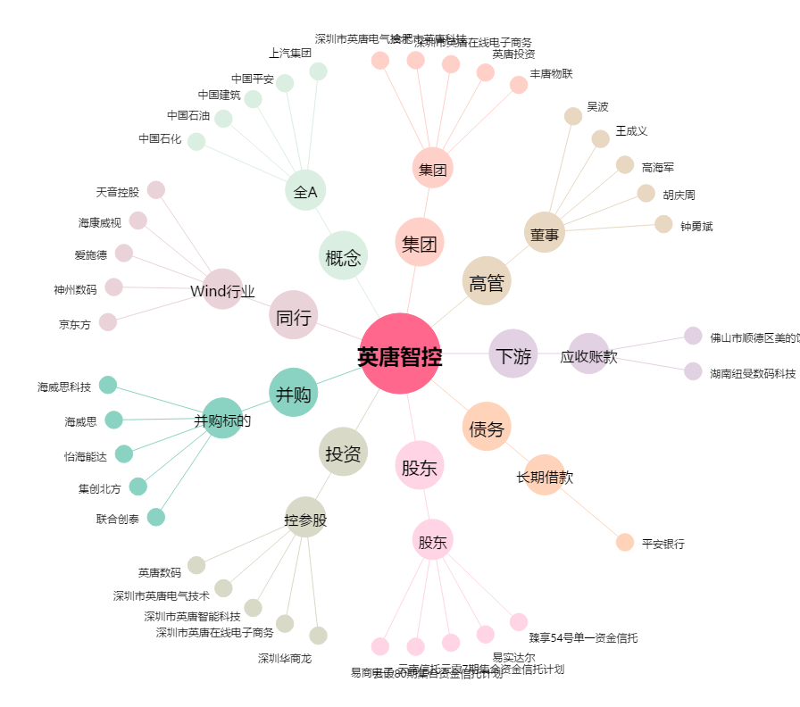
英唐智控[300131.SZ] - 关系概览图

